12月份
反馈时间 | 反馈群 | 反馈人 | 问题描述 | 公司ID | 解决方案 | 是否为bug | Bug单号 | Bug状态 | 回复时间 | 计划上线时间 | 问题上线时间 | 测试跟进人 | 问题测试人 | 备注
2015-12-01 | 线上问题反馈群 | 俞文娇 | 490338石家庄六一 访客id：461bd2da83324f1dbedc82b03f37797a 帮忙看下这个对话有获联，但是没有查到获联分配记录，也没有收到获联提醒 | 490338 | 需求 | 否 | 无 | 无 | 2015-12-01 | - | - | 叶桂蓉 | - | 产品、开发协商一致，同一个访客不同对话发送同一个号码是再进行获联提醒的：http://pm.kuaishang.cn/zentao/index.php?m=bug&f=view&id=84089&t=html&tid=ugfguu9c | 已告知交付和产品提需求，产品将需求安排在V9.22期
2015-12-01 | 线上问题反馈群 | 黄文茹 | 637211武汉爱尔眼科汉阳 zong21 8b349ed7032740ab8eb592f1741e154d 806321226710122583 @叶叶桂蓉 这个对话也是识别到获联了，但是没有获联提醒的，获联分配记录也没有这个记录 | 637211 | 需求 | 否 | 无 | 无 | 2015-12-01 | - | - | 叶桂蓉 | - | 产品、开发协商一致，同一个访客不同对话发送同一个号码是再进行获联提醒的：http://pm.kuaishang.cn/zentao/index.php?m=bug&f=view&id=84089&t=html&tid=ugfguu9c | 已告知交付和产品提需求，产品将需求安排在V9.22期
2015-12-01 | 线上问题反馈群 | 丁小玉 | 702294合肥金奢网络科技有限 zong66 @叶叶桂蓉这家怎么怎么保存不了机器人呢，可以帮忙看下吗，客户现在要接机器人 | 702294 | 已解决 | 是 | 已知bugid84616 | 已处理，部分服务器已更新 | 2015-12-01 | 2015-12-01 | 2015-12-01 | 叶桂蓉 | 叶桂蓉 | http://pm.kuaishang.cn/zentao/index.php?m=bug&f=view&bugID=84616&tid=ip3b9v1k | 在V9.21期就已经处理过了，但是因为这个服务器没有更新，所有有部分公司还存在数据不兼容问题
2015-12-01 | 线上问题反馈群 | 黄文茹 | 230305，zong8 @徐志明帮忙看下怎么第一次启用机器人托管的时候，机器人不回复； 第二次托管的时候才将访客首句消息推送给机器人 805901420680052764 502b1c68891f4f9dbc03890a8510d221 | 230305 | 已解决 | 是 | bugid:85252 | 已解决 | 2015-12-01 | 2015-12-01 | 2015-12-01 | 叶桂蓉 | 叶桂蓉 | http://pm.kuaishang.cn/zentao/index.php?m=bug&f=view&bugID=85252&tid=ugfguu9c | 12.1号晚上已更新上线
2015-12-01 | 线上问题反馈群 | 黄文茹 | 257771，zong10_vipj17 设置全天优先分配机器人，但是有神马对话不能分配给机器人，直接分配给客服了 | 257771 | 已解决 | 是 | 同上（bugid:85252） | 已解决 | 2015-12-01 | 2015-12-01 | 2015-12-01 | 叶桂蓉 | 叶桂蓉 | http://pm.kuaishang.cn/zentao/index.php?m=bug&f=view&bugID=85252&tid=ugfguu9c | 12.1号晚上已更新上线
2015-12-02 | 线上问题反馈群 | 于鑫 | 692977 长春爱尔眼科医院 zong21￼徐哥，麻烦看一下，这角公众号和抖音无法实现一键报备 | 692977 | 外部原因 | 否 | 无 | 无 | 2015-12-02 | - | - | 徐志明、施凯玲 | - | 问题： 这个地址打开 是在爱尔后台报错了（客户自己平台报错）
2015-12-02 | 线上问题反馈群 | 于鑫 | 821156 贵阳中医脑康医院有限公司 zong13_vipr9 b14a7c77ac35457fab3796f02de9ec19 @徐志明徐哥，麻烦看一下，晚上是机器人接待，但名片所属客服都是 儿科陈爱芹，名片不是之前创建的， | 821156 | 设计如此 | 否 | 无 | 无 | 2015-12-02 | - | - | 徐志明 | - | 测试在开需求会议，是获联分配的客服
2015-12-03 | 线上问题反馈群 | 刘福彪 | 徐哥。爱尔的这个iD，点击历史记录，员工管理这边都会出现报错，您看下要不要远程看怎么回事 | 6255555 | 配置问题 | 否 | 无 | 无 | 2015-12-03 | - | - | 徐志明/施凯玲 | - | 总后台不知道是是给客户添加了三个重复的功能配置；徐哥已帮客户删除
2025-12-04 | ID191251福建三棵树机器人沟通群 | 陈小梅 |  | 191251 | 设计如此 | 否 | 无 | 无 | 2025-12-04 | - | - | 叶桂蓉 | - | 回复管家：只要他之前留了手机号码，这个字段就会一直有值
2025-12-04 | 线上问题反馈群 | 黄川峰 | 823739 青岛安宁心理医院有限公司 zong15(☆医疗散户集群☆) 帮忙看下这家客户历史记录，客服端打开，浏览器打开都会显示连接已重置，然后显示出来了会连接服务器失败 | 823739 | 外部原因 | 否 | 无 | 无 | 2025-12-04 | - | - | 施凯玲/徐志明 | - | 电脑内存不足无法解决；其他的软件再电脑内容不足也会崩溃异常
2025-12-04 | 线上问题反馈群 | 王欢 | 访客ID：56108701002_91e5beb110263d1a9d13a9514d80f7d5 ID：561087 对话ID：807706552484888582 客户对接的是来客私信，测试机器人引导语按钮是否正常发送，客服端显示有问题辛苦看下@吕春燕@吕伟达 | 561087 | 第三方问题 | 否 | 无 | 无 | 2025-12-04 | - | - | 沙淑琼 | 沙淑琼 | 需反馈第三方
2025-12-08 | 线上问题反馈群 | 林琼英 | 微信打不了聊天明细这个什么时候可以解决 | 100498 | 被举报 | 否 | 无 | 无 | 2025-12-08 | - | - | 徐志明/施凯玲 | - | 已处理
2025-12-10 | 线上问题反馈群 | 俞文娇 | 490338石家庄六一 访客id：c59b450a81714c60aa4cff4707b2f73e 这个访客昨天留联创建的名片，但是没有获联分配记录，也没收到获联提醒，辛苦看下@叶叶桂蓉 | 490338 | 需kicp/算法确认 | - | - | - | 2025-12-10 | - | - | 施凯玲/叶叶桂蓉/志鹏 | kicp/算法 | 目前测试elk查看是kicp、算法都没有反馈
2025-12-10 | 线上问题反馈群 | 俞文娇 | 900277贵阳中医脑康 帮忙看下，设置了离线托管，但是客服系统端都没显示托管的标识，但托管又是生效的@叶叶桂蓉 | 900277 | 延期处理 | 是 | bugid：43531 | 激活 | 2025-12-10 | - | - | 叶桂蓉 | 叶桂蓉 | http://pm.kuaishang.cn/zentao/bug-view-43531.html
2025-12-11 | 线上问题反馈群 | 黄文茹 | 我想了解，设置渠道消息不打断机器人的话，日志是看哪个，因为我遇到过2次，我给客户设置24小时，也开启了，但是后面再看的时候，24小时都没选上 | - | - | 是 | bugid：85665 | 激活 | 2025-12-11 | - | - | 叶桂蓉 | 叶桂蓉 | http://pm.kuaishang.cn/zentao/bug-view-85665.html
2025-12-13 | 线上问题反馈群 | 黄文茹 | (写真四部)CSID879977湖南进化论 87997701436_b6af89f3daef9f20d721f9970100880e 帮忙看下这个问题，10号获联分配一次，客户说今天又收到了一次提醒 | 879977 | 配置解决 | 否 | - | - | 2025-12-13 | - | - | 徐志明/叶桂蓉 | 施凯玲 | 对话开始到结束，超过48小时了，缓存没了，没法判断已通知的联系方式了，可以把结束对话设置短些 超过48小时的，和产品确认过不改动这个逻辑
2025-12-18 | 线上问题反馈群 | 罗宇杰 | 850342 重庆永川爱尔眼科医院有限公司 zong21(☆传统集群-爱尔眼科☆) 7af2f5b36a5f4aa590072f42c8c24eb2 对话网址：http://www.tlaier.com/519.html | 850342 | - | - | - | - | 2025-12-18 | - | - | 徐志明/叶桂蓉 | - | 访客刷数据
2025-12-18 | 线上问题反馈群 | 罗宇杰 | 509675 广州附医华南医院有限公司 zong13_vips8(☆BT非攻击☆) 登录名：杨成统 版本：9.01.16 旧版查看历史的对话显示不全，删除了本月数据和db文件都没有，辛苦看下 | 509675 | 徐哥排查站点配置问题，后续要远程客户电脑，客户也没有远程，也没有再反馈问题 | - | - | - | 2025-12-18 | - | - | 沙淑琼 | - | 21之后版本有优化旧版历史问题 @罗宇杰 9.22 期 版本号9.22.09 对外下载地址 https://down8.kuaishang.com.cn/cs/1216-OnlineCS9.22.09.01_17.exe 后续客户反馈还是不行，徐哥排查站点问题；后续要远程客户电脑查看，但是客户没有再反馈了
2025-12-20 | 线上问题反馈群 | 黄文茹 | [图片] 907941贵阳华夏zong7@徐志明@叶叶桂蓉帮忙看下，唤醒的对话，周四说是分配到机器人名下，但是机器人不发消息的，等访客开口之后机器人继续回复 | 907941 | 数据问题 | 否 | - | - | 2025-12-20 | - | - | 叶桂蓉 | - | 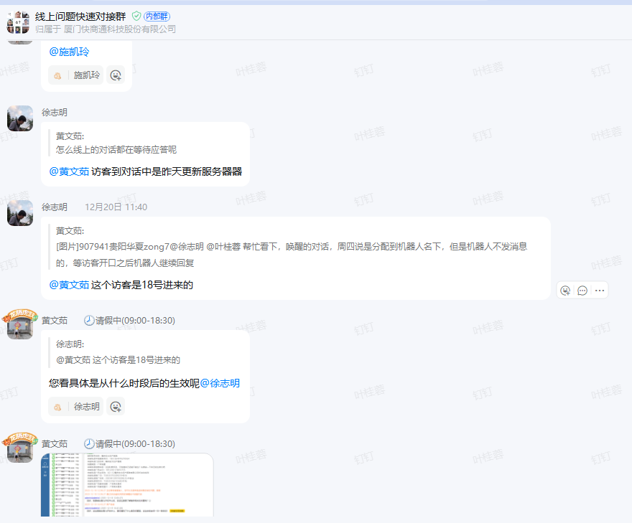 | 12月18日服务器异常的时候进入的访客在等待应答一直没有结束对话，所以无法唤醒，告知交付给客户等待应答批量操作结束后，后面没有反馈问题了
2025-12-21 | 线上问题反馈群 | 于鑫 | 695870 北京雍禾医疗科技集团有限公司 zong12_vipz1( 访客ID:1bc2a35f10a34702be86d1218726a9e7 [图片] [图片] http://192.168.1.41:51/app/kibana#/discover?_g=(refreshInterval:(pause:!t,value:0),time:(from:'2025-12-15T16:00:00.000Z',mode:absolute,to:'2025-12-21T15:59:59.999Z'))&_a=(columns:!(_source),filters:!(('$state':(store:appState),meta:(alias:!n,disabled:!f,index:c1792040-69e9-11ec-81f8-016c9b4ed752,key:message,negate:!f,params:(query:'695870',type:phrase),type:phrase,value:'695870'),query:(match:(message:(query:'695870',type:phrase)))),('$state':(store:appState),meta:(alias:!n,disabled:!f,index:c1792040-69e9-11ec-81f8-016c9b4ed752,key:message,negate:!f,params:(query:'1bc2a35f10a34702be86d1218726a9e7',type:phrase),type:phrase,value:'1bc2a35f10a34702be86d1218726a9e7'),query:(match:(message:(query:'1bc2a35f10a34702be86d1218726a9e7',type:phrase))))),index:c1792040-69e9-11ec-81f8-016c9b4ed752,interval:auto,query:(language:lucene,query:''),sort:!('@timestamp',desc)) @徐志明徐哥，麻烦看一下api可以正常推送，名片有开发渠道有两个，导致顾客无法录单，看有没有其他设置反馈，不生成两个开发渠道 | 695870 | 设计如此 | - | - | - | 2025-12-22 | - | - | - | -
2025-12-22 | 线上问题反馈群 | 于鑫 | 710725 泰州爱尔眼科医院有限公司 zong22 [图片] [图片] 智能体开口一句话介入快商通机器人后 ，如果用户不开口是没有提示音的，@吕春燕麻烦看一下这有设置，还是要提需要 | 710725 | - | 否 | - | - | 2025-12-22 | - | - | 叶桂蓉 | 叶桂蓉 | 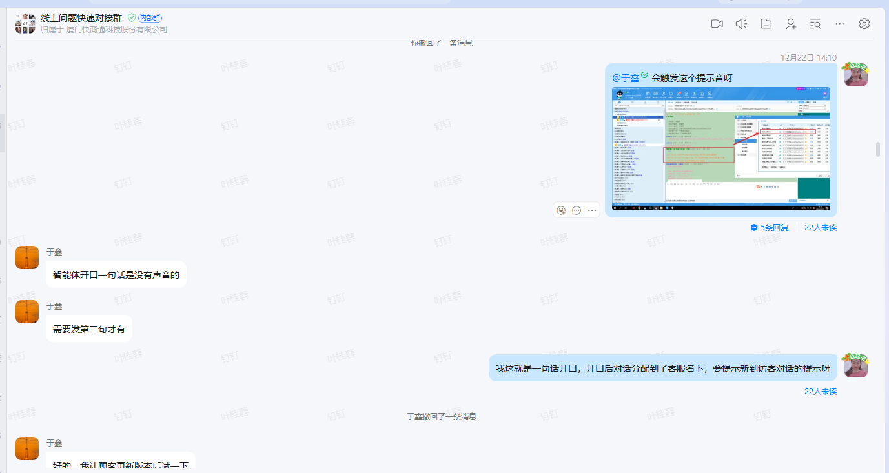
2025-12-23 | 线上问题反馈群 | 于鑫 | 957456 广州好运医院有限公司 zong16 95745601145_cba31f929164c89d1e73b8448f1452a1 [图片] [图片] [图片] http://192.168.1.41:55/app/kibana#/discover?_g=(refreshInterval:(pause:!t,value:0),time:(from:'2025-12-16T16:00:00.000Z',mode:absolute,to:'2025-12-23T15:59:59.999Z'))&_a=(columns:!(_source),filters:!(('$state':(store:appState),meta:(alias:!n,disabled:!f,index:'7527e650-1e54-11ef-8da9-5d92c2b28d79',key:message,negate:!f,params:(query:'95745601145_cba31f929164c89d1e73b8448f1452a1',type:phrase),type:phrase,value:'95745601145_cba31f929164c89d1e73b8448f1452a1'),query:(match:(message:(query:'95745601145_cba31f929164c89d1e73b8448f1452a1',type:phrase))))),index:'7527e650-1e54-11ef-8da9-5d92c2b28d79',interval:auto,query:(language:lucene,query:''),sort:!('@timestamp',desc))@徐志明徐哥，麻烦看一下顾客显示超频 | 957456 | 外部原因 | 否 | - | - | 2025-12-23 | - | - | 沙淑琼 | 沙淑琼
2025-12-23 | 线上问题反馈群 | 易泽文 | 180688 湖南进化论文化传媒有限公司 zong60(☆传统集群☆)@徐志明帮看下，客户那边突然弹出这个，说没有取消授权，帮看下这个是哪里的提示 | 180688 | 设计如此 | 否 | - | - | 2025-12-23 | - | - | 沙淑琼 | 沙淑琼 | 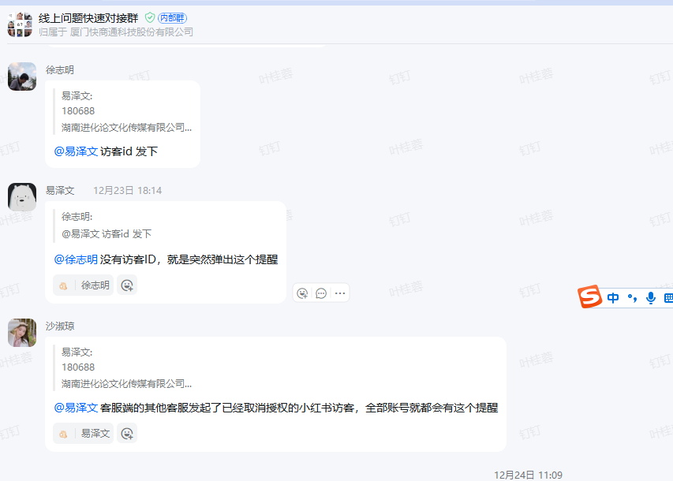
2025-12-24 | 线上问题反馈群 | 张展鹏 | @叶桂蓉@吕伟达@陈莹辛苦帮忙看下这个问题，客户对接的是抖音来客，我们在线客服系统显示的是机器人有回复消息的，但是客户在来客后台来看是没有回复的，辛苦看下是什么情况 公司ID：907941 单个客户多例出现 | 907941 | 设计如此 | 否 | - | - | 2025-12-24 | - | - | 吕伟达 | 吕伟达 | 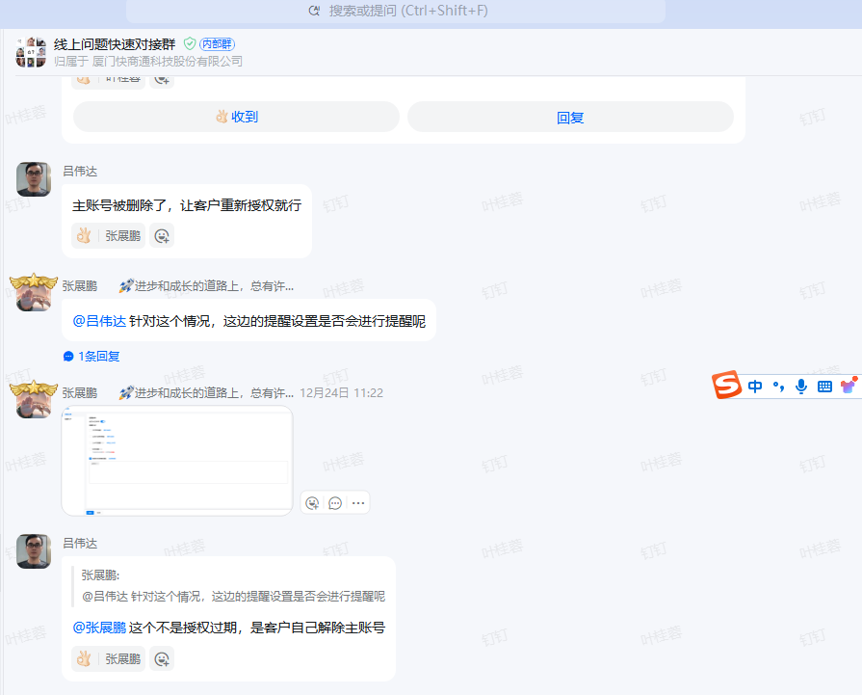
2025-12-26 | 线上问题反馈群 | 黄川峰 | 262051 鲁媛媛，这个辛苦看下看不到小红书的渠道记录，账号在我这边登录也看不到，上帝可以看到@徐志明 | 262051 | 设计如此 | 否 | - | - | 2025-12-26 | - | - | 沙淑琼 | 沙淑琼 | 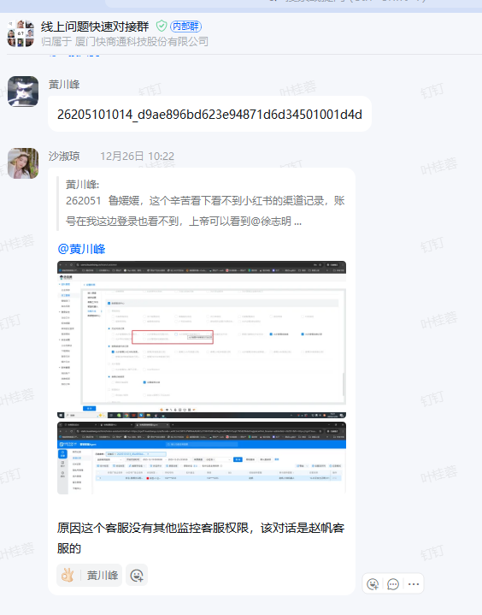
2025-12-27 | 线上问题反馈群 | 刘福彪 | @徐志明 [图片] [图片] [图片] http://192.168.1.41:55/app/kibana#/discover?_g=(filters:!(),refreshInterval:(pause:!t,value:0),time:(from:'2025-12-26T16:00:00.000Z',mode:absolute,to:'2025-12-27T15:59:59.999Z'))&_a=(columns:!(message),filters:!(('$state':(store:appState),meta:(alias:!n,disabled:!f,index:'1b1c4c70-364a-11e9-8189-9dec5f672a51',key:message,negate:!f,params:(query:'76904001000_27d93765-8827-5616-8df9-13ec724e57d8',type:phrase),type:phrase,value:'76904001000_27d93765-8827-5616-8df9-13ec724e57d8'),query:(match:(message:(query:'76904001000_27d93765-8827-5616-8df9-13ec724e57d8',type:phrase)))),('$state':(store:appState),meta:(alias:!n,disabled:!t,index:'7527e650-1e54-11ef-8da9-5d92c2b28d79',key:message,negate:!f,params:(query:'448500630',type:phrase),type:phrase,value:'448500630'),query:(match:(message:(query:'448500630',type:phrase)))),('$state':(store:appState),meta:(alias:!n,disabled:!t,index:'7527e650-1e54-11ef-8da9-5d92c2b28d79',key:message,negate:!f,params:(query:'400',type:phrase),type:phrase,value:'400'),query:(match:(message:(query:'400',type:phrase)))),('$state':(store:appState),meta:(alias:!n,disabled:!t,index:'7527e650-1e54-11ef-8da9-5d92c2b28d79',key:message,negate:!f,params:(query:%E6%9C%BA%E5%99%A8%E4%BA%BA,type:phrase),type:phrase,value:%E6%9C%BA%E5%99%A8%E4%BA%BA),query:(match:(message:(query:%E6%9C%BA%E5%99%A8%E4%BA%BA,type:phrase))))),index:'7527e650-1e54-11ef-8da9-5d92c2b28d79',interval:auto,query:(language:lucene,query:''),sort:!('@timestamp',asc))@徐志明徐哥这个看下，当时客服都在线，接待上限都是999，为什么会是机器人接待的，客户设置的也是客服不可接待机器人才接的 | - | 设计如此 | 否 | - | - | 2025-12-27 | - | - | 徐志明 | 徐志明 | 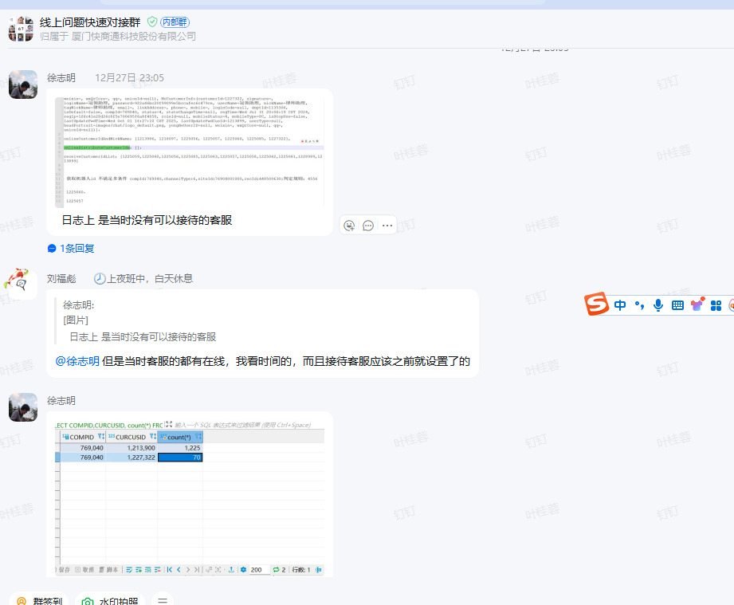
2025-12-29 | 线上问题反馈群 | 罗宇杰 | @徐志明总后台配置了虚拟号字段抽取，应该是默认就识别抽取到对应名片字段吧，现在还是抽取到手机这个字段里面 看是人机协作，机器人自动抽取的 731726 73172601054_d17c0ecf-ebe1-5a52-8664-5cbe8905e64e | 731726 | 配置解决 | 否 | - | - | 2025-12-29 | - | - | 徐志明 | 徐志明 | 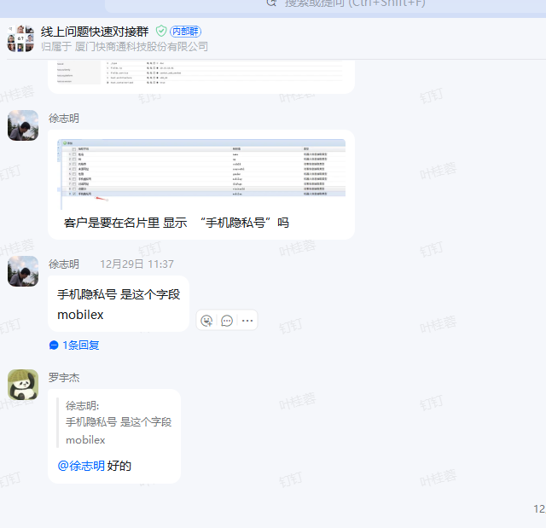
2025-12-29 | 线上问题反馈群 | 黄川峰 | [图片] [图片] [图片] [图片] http://192.168.1.41:54/app/kibana#/discover?_g=(refreshInterval:(pause:!t,value:0),time:(from:'2025-12-28T16:00:00.000Z',mode:absolute,to:'2025-12-29T15:59:59.999Z'))&_a=(columns:!(_source),filters:!(('$state':(store:appState),meta:(alias:!n,disabled:!f,index:'8275a770-d028-11eb-af29-a33107d8af54',key:message,negate:!f,params:(query:'4ff64a086c8049c7ba4f3916128a6692',type:phrase),type:phrase,value:'4ff64a086c8049c7ba4f3916128a6692'),query:(match:(message:(query:'4ff64a086c8049c7ba4f3916128a6692',type:phrase))))),index:'8275a770-d028-11eb-af29-a33107d8af54',interval:auto,query:(language:lucene,query:''),sort:!('@timestamp',desc)) @徐志明 辛苦看下这个百度其他的，看着也不是百度智能体的对话，但是轨迹显示不可接管 696867 4ff64a086c8049c7ba4f3916128a6692 | 696867 | 外部原因 | 否 | - | - | 2025-12-29 | - | - | 徐志明 | 徐志明 | 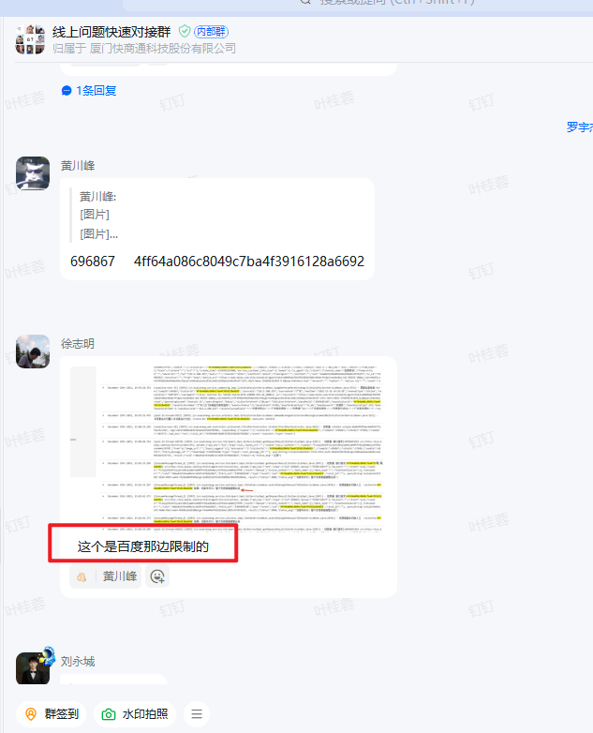
2025-12-30 | 线上问题反馈群 | 罗宇杰 | 113873 惠州爱尔眼科医院有限公司 zong21(☆传统集群-爱尔眼科☆) [图片] [图片] @徐志明监控客服这边一直报错，上帝账号打开也没数据，其他设置正常的，辛苦看下 | 113873 | 数据问题 | - | - | - | 2025-12-30 | - | - | 叶桂蓉 | 叶桂蓉 | 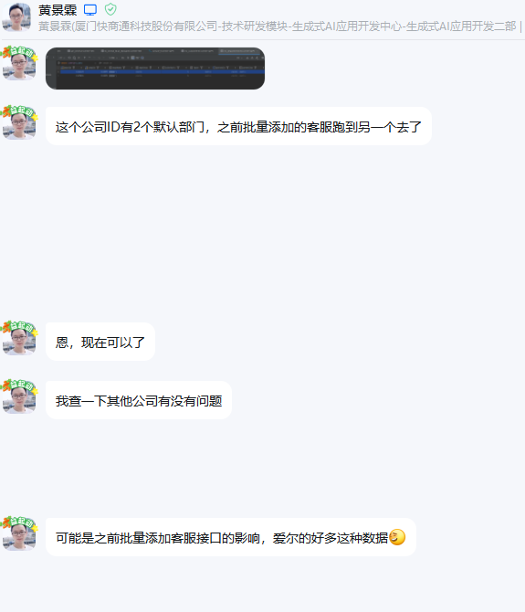

反馈时间 | 反馈群 | 反馈人 | 问题描述 | 公司ID | 解决方案 | 是否为bug | Bug单号 | Bug状态 | 回复时间 | 计划上线时间 | 问题上线时间 | 测试跟进人 | 问题测试人 | 备注
2025-11-30 | KICP技术问题反馈群 | 丁小玉 | [图片] 访客ID：35167301064_d539ad44-c0b0-5d86-8548-e5599c3aa811 351673优眠医疗 现在是触发转人工动作后同一句访客消息 会触发两次答疑吗 | 351673 | 已解决 | 是 | bugid:85256 | 已解决 | 2025-11-30 | 2025-12-02 | 2025-12-02 | 叶桂蓉 | 叶桂蓉/雨露 | 11月30日丁小玉在KICP技术问题反馈群反馈，12月1日雨露提交文档，KICP开发排查在线在转人工失败的时候给KICP推了2条消息，KICP将bug转到了在线，徐哥排查发现这个逻辑从2023年开始就是这样了，但是交付反馈对优眠这个客户影响很大，要求紧急更新，最后由伟达进行处理热更给测试验证，12月2日18:20左右更新上线（web-robot项目全网生效） | 热更web-robot
2025-12-18 | KICP技术问题反馈群 | 丁小玉 | 266670 访 客 ID： 02778e51453248258ab27932cc30b865 @叶叶桂蓉为什么有开商家智能体增值 访客开口后没有打断呢 | 266670 | 外部原因 | 否 | - |  | 2025-12-18 | - | - | 叶桂蓉 | 叶桂蓉 | 1、客户开了这个diy增值，那么访客只要开口就会触发我们的对话分配逻辑。且我们的对话分配逻辑是有走的，我们的机器人也有回复的 2、为什么没有取消百度智能体托管，这个需要发给百度那边排查 3、开了“智能体对话列表”这个diy增值，就不会走这个配置了
2025-12-25 | KICP技术问题反馈群 | 丁小玉 | [图片] 87997701532_344e692f3cb2185191b37e391000728e 879977 @王雨露@叶叶桂蓉为什么会出现这个提示呢，且这个机器人话术没有发出去 访客看不到 | 879977 | 外部原因 | 否 | - |  | 2025-12-25 | - | - | 叶桂蓉 | 叶桂蓉 | 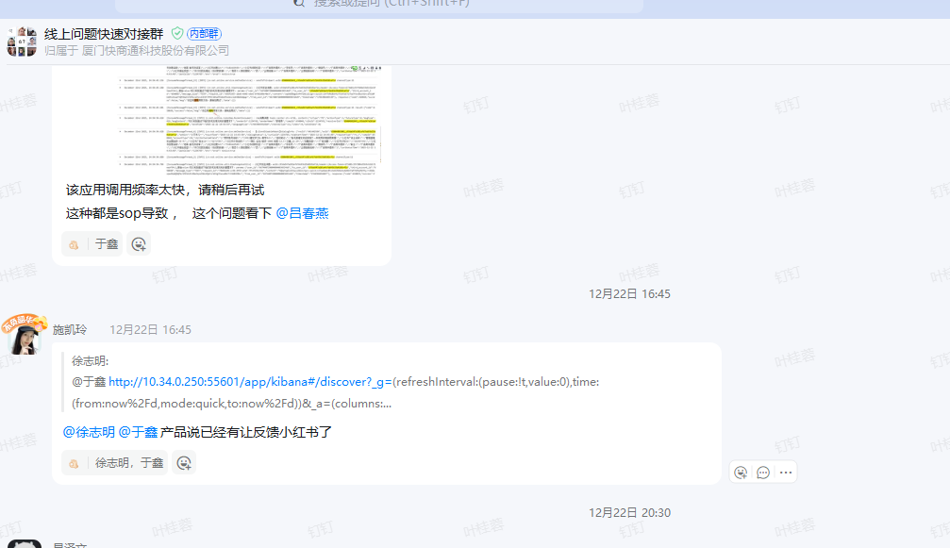 | 第三方问题，产品已反馈给了小红书

反馈时间 | 反馈群 | 反馈人 | 问题描述 | 公司ID | 解决方案 | 是否为bug | Bug单号 | Bug状态 | 回复时间 | 计划上线时间 | 问题上线时间 | 测试跟进人 | 问题测试人 | 备注
2025-12-01 | 客户企微群 | 客户 | 154490 zong6 【生】【SaaS】【V9.20-64位PC端】【客户】在线客服-生产环境，9.20.08版本，154490公司反馈切换对话，对话记录没有成功切换显示 | 154490 |  | 是 | bugid:85171 | 激活 | 12.01 |  |  | 跃斌 | 跃斌 | http://192.168.1.181/zentao/index.php?m=bug&f=view&bugID=85171&tid=rx6n8dlc 切换访客对话偶尔会出现，再次切换后正常，跟客户沟通下次再出现时，帮忙截图任务管理器资源使用情况

反馈时间 | 反馈群 | 反馈人 | 问题描述 | 公司ID | 解决方案 | 是否为bug | Bug单号 | Bug状态 | 回复时间 | 计划上线时间 | 问题上线时间 | 测试跟进人 | 问题测试人 | 备注
2025-12-03 | 技术问题反馈群 | 于鑫 | 227435 重庆天极云服科技有限公司 zong61 9.20.08版本，顾客反馈经常卡死，任务管理器也无法打开 | 227435 | 更新版本 | 旧版问题 | - | - | 2025-12-03 | - | - | 凯玲 | 凯玲 | 开发回复：当前客户用的是32位客服端，建议用64位客服端，给了下载地址
2025-12-03 | 技术问题反馈群 | 于鑫 | 100498 海南丁当科技服务有限公司 zong60 @徐志明徐哥，麻烦看一下，微信公众号推送，无法跳转链接，复制链接到浏览器也无法打开 | 100498 | 给微信申请恢复 | - | - | - | 2025-12-04 | - | - | 凯玲 | 凯玲 | 开发排查：这个被微信限制了，现在发给微信申请恢复
2025-12-04 | 技术问题反馈群 | 易泽文 | 305288 zong21(☆传统集群-爱尔眼科☆)@徐志明帮看下客户公众号菜单栏放这个链接提示报错 | 305288 | 重新授权微信公众号 | - | - | - | 2025-12-04 | - | - | 凯玲 | 凯玲 | 建议重新授权微信公众号后没有再反馈了
2025-12-04 | 技术问题反馈群 | 丁小玉 | 小红书这边 主动回关别人 还不能创建对话吗 | - | - | 否 | - | - | 2025-12-04 | - | - | 叶桂蓉 | 叶桂蓉 | 开发回复：@丁小玉我们有收到小红书推送才会创建对话，elk上都可以查是否有收到，通过消息内容或者访客名称就可以确定是哪条elk 测试验证效果：使用测试的小红书账号，有些会关是可以创建对话的
2025-12-04 | 技术问题反馈群 | 于鑫 | 227435 重庆天极云服科技有限公司 zong61 访 客 ID 22743501069_m242805356 徐哥，麻烦看一下，顾客对话内容和推送都没有开票之类的对话，但顾客收到的有显示开票的对话 | 227435 |  |  |  |  | 2025-12-05 | - | - | 叶桂蓉 | 叶桂蓉 | 欧超峰排查：正沟通， 客户显示的一部分记录，是10月份的对话记录，我觉得应该是他们合并之前的记录导致的。 找超峰确认，他回复：客户没再找，应该没问题了
2025-12-05 | 技术问题反馈群 | 丁小玉 | 抖音或快手私信，这边目前我们能区分哪些是客服主动私信的 哪些是访客主动私信 发起的对话吗 | 332308 | 配置问题 | - | - | - | 2025-12-05 | - | - | 淑琼 | 淑琼 | 问配置位置，进行解答
2025-12-08 | 技术问题反馈群 | 刘永城 | 美团问题@沙淑琼 2、不能直接粘贴复制发送图片给客户，只能截图发送 3、快商通没显示发送的医生名片：访客id 77502401058_m2608247386 5、发友在点评美团端口，咨询医生并留下联系方式 无法在快商通查看，访客id 77502401058_m2608247386 6、发友点击快捷回复，在快商通无法看到我们设置的快捷回复内容，访客id 77502401018_m102865442 |  | 旧版本问题+新需求 | - | - | - | 2025-12-08 | - | - | 淑琼 | 淑琼 | 淑琼回复：1、文本模式 对话记录没有复制按钮，但最新端右击会有复制 2、其他反馈的问题，原因这家客户是新客户，刚核实开发，这些新功能（医生名片、医生留资、快捷回复）不支持，需要借账号排期调研。 （但目前开发排期很满，所以你要找产品对齐需求排期）
2025-12-17 | 技术问题反馈群 | 刘永城 | 864268成都军大精神科手动点击保存名片无法推送 | 864268 | 运维调整 | - | - | - | 2025-12-17 | - | - | 叶桂蓉 | 叶桂蓉 |  | 服务端限制了core项目不能访问总后台项目
2025-12-18 | 私聊询问测试 | 刘永城 |  | 864268 | 配置问题 | - | - | - | 2025-12-18 | - | - | 叶桂蓉 | 叶桂蓉 | 客户没有配置渠道手动保存推送类型
2025-12-18 | 私聊询问测试 | 刘永城 |  | 864268 | 配置问题 | - | - | - | 2025-12-18 | - | - | 叶桂蓉 | 叶桂蓉 | 客户密码错误，重置密码后可以登录了
2025-12-18 | 技术问题反馈群 | 罗宇杰 | 821156 贵阳中医脑康医院有限公司 zong13_vipr9(☆BT非攻击☆) 490338 石家庄六一儿童医院 zong16(☆医疗散户集群☆) 266670 广州如约而至传媒有限公司 zong6(★医疗集群★) @孙剑和机器人还是不行，辛苦看下 | 批量 | 机器人解决死锁、 停用ai生成话术 | - | - | - | 2025-12-18 | - | - | 所有测试 | 所有测试
2025-12-25 | 技术问题反馈群 | 黄文茹 | [图片] [图片] 当前排班是思慧，但实际报的是车繁。思慧号码设置没错 [图片] 8bda3dbcefaf466395014eafc943db15 @徐志明@叶叶桂蓉帮忙看下 |  | 配置问题 | - | - | - | 2025-12-25 | - | - | 叶桂蓉 | 叶桂蓉 | 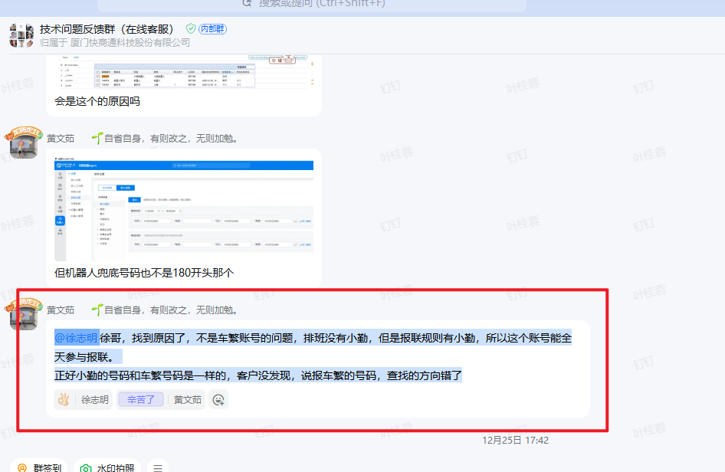
2025-12-25 | 技术问题反馈群 | 于鑫 | 349314 广东民生眼科医院有限公司 zong22 [图片] @徐志明徐哥，顾客后台选择这个界面，这个客服就会卡住，这里用上帝账号也一样，麻烦看一下 | 349314 | 配置问题 | - | - | - | 2025-12-25 | - | - | 徐志明 | 徐志明 | 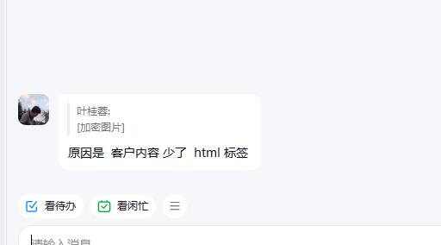
2025-12-25 | 技术问题反馈群 | 黄文茹 | 641539 我想问个问题哈，为什么我给这家把1开关开启之后，点击2的位置要选择时段，就会自动切换到主界面，时段选好保存后，也会自动切换会主界面 我用的是9.21版本 | 641539 | 挂起 | 是 | bugid：85852 | - | 2025-12-25 | - | - | 叶叶桂蓉 | 叶叶桂蓉 | http://pm.kuaishang.cn/zentao/bug-view-85852.html
2025-12-26 | 技术问题反馈群 | 于鑫 | 879977 湖南进化论文化传媒有限公司 zong60 9.21. 和9.22.09.这两个版本，升级就提示网络保存，杀毒软件和防火墙都已经关闭 @沙淑琼麻烦看一下 [图片] | 879977 | 配置解决 | 否 | - | - | 2025-12-25 | - | - | 沙淑琼 | 沙淑琼 | 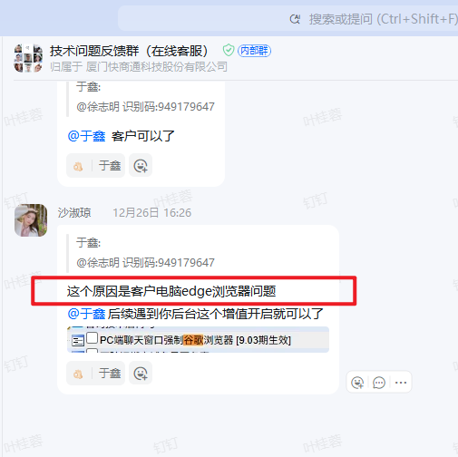
2025-12-26 | 技术问题反馈群 | 于鑫 | 326926 郑州普瑞眼科医院有限责任公司 zong16(，一样9.22 版本 安装显示网络报错@徐志明徐哥有空看一下吗 | 326926 | 配置解决 | - | - |  | 2025-12-25 | - | - | 沙淑琼 | 沙淑琼
2025-12-29 | 技术问题反馈群 | 易泽文 | 576410 成都天大不孕不育医院有限公司 zong15( 百度线索ID：8d67f7e209e34e7e85d22e90fcb24993 [图片] [图片] http://192.168.1.41:52/app/kibana#/discover?_g=(refreshInterval:(pause:!t,value:0),time:(from:'2025-12-23T16:00:00.000Z',mode:absolute,to:'2025-12-29T15:59:59.999Z'))&_a=(columns:!(_source),filters:!(('$state':(store:appState),meta:(alias:!n,disabled:!f,index:'14f1a0a0-9392-11eb-afca-45532999082f',key:message,negate:!f,params:(query:'576410',type:phrase),type:phrase,value:'576410'),query:(match:(message:(query:'576410',type:phrase)))),('$state':(store:appState),meta:(alias:!n,disabled:!f,index:'14f1a0a0-9392-11eb-afca-45532999082f',key:message,negate:!f,params:(query:'8d67f7e209e34e7e85d22e90fcb24993',type:phrase),type:phrase,value:'8d67f7e209e34e7e85d22e90fcb24993'),query:(match:(message:(query:'8d67f7e209e34e7e85d22e90fcb24993',type:phrase))))),index:'14f1a0a0-9392-11eb-afca-45532999082f',interval:auto,query:(language:lucene,query:''),sort:!('@timestamp',desc)) @徐志明徐哥，麻烦看一下，elk有显示，但没有历史记录，也没有屏蔽，麻烦看一下 | 576410 | 站点查错了 | - | - | - | 2025-12-29 | - | - | 徐志明 | 徐志明 | 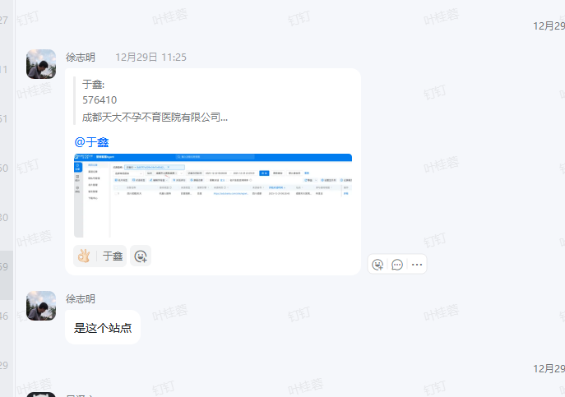
2025-12-31 | 技术问题反馈群 | 丁小玉 | [图片] 42ff57815c4249a1a6c68536d214180f @叶叶桂蓉这家没有开商家智能体列表的增值，为什么还会分配给机器人呢，我记得之前是分给人工的 | 391705 | 待反馈 | 是 | bugid:81222 |  |  |  |  |  |  | http://pm.kuaishang.cn/zentao/bug-view-81222.html
 | 技术问题反馈群
 | 技术问题反馈群

反馈时间 | 反馈群 | 反馈人 | 问题描述 | 公司ID | 解决方案 | 是否为bug | Bug单号 | Bug状态 | 回复时间 | 计划上线时间 | 问题上线时间 | 跟进人 | 问题测试人 | 备注 | 模块
12.1 | 三方渠道对接群 | 黄川峰 | 692977长春爱尔眼科医院帮忙看下这个抖音号进入私信，会生成一个私信对话，一个官网的对话 | 692977 | 配置问题 | 否 | 无 | 无 | 当天 | 无 | 无 | 徐哥 | 沙淑琼 | 客户后台推广配置有问题，让问抖音具体在哪配置 | 抖音/百度
12.2 | 三方渠道对接群 | 黄川峰 | 216797福州市鼓楼区美贝尔医疗美容门诊部有限公司 zong16(☆医疗散户集群☆)@沙淑琼帮忙看下美团授权，显示这样 | 216797 | 外部原因 | 否 | 无 | 无 | 当天 | 无 | 无 | 沙淑琼 | 沙淑琼 | 客户账号频繁操作扫码被第三方检测操作风险 | 美团
12.3 | 三方渠道对接群 | 易泽文 | 747155六盘水爱尔眼科医院有限公司zong21(☆传统集群-爱尔眼科☆)@沙淑琼点来客授权提示报错 | 747155 | 环境问题 | 否 | 无 | 无 | 当天 | 无 | 无 | 沙淑琼 | 沙淑琼 | 已知性能问题，助手服务器崩溃会这样，运维重启处理（测试反馈很多次：65465这个bug里面备注很多） | 抖音来客
12.4 | 三方渠道对接群 | 文茹/于鑫 | 问SCRM、高级组件第三方的配置问题 | - | 配置问题 | 否 | 无 | 无 | 当天 | 无 | 无 | 春燕 | 振东 | 开启SCRM增值 | SCRM
12.5 | 三方渠道对接群 | 黄川峰 | 266684客服端发了消息访客那边收不到，来客端也看不到 客服端版本是新 | 266684 | 设计如此 | 否 | 无 | 无 | 当天 | 无 | 无 | 沙淑琼 | 沙淑琼 | 授权没勾选主账号，所以对话进不来 | 抖音私信
12.7 | 三方渠道对接群 | 黄川峰 | 661780这类消息是不是只支持在抖音端显示，头条和西瓜不显示 | 661780 | 外部原因 | 否 | 无 | 无 | 当天 | 无 | 无 | 沙淑琼 | 沙淑琼 | 第三方限制了，不支持 | 抖音企业号
12.8 | 三方渠道对接群 | 罗宇杰 | 377036来客对话没进到快商通，团购私信那边进来的 | 377036 | 设计如此 | 否 | 无 | 无 | 当天 | 无 | 无 | 沙淑琼 | 沙淑琼 | 来客后台没授权，都同步n次 | 抖音来客
12.11 | 三方渠道对接群 | 罗宇杰 | 快手私信授权一直提示失败，快手后台是有授权上的 | 559990 | 旧版问题 | 否 | 无 | 无 | 当天 | 无 | 无 | 沙淑琼 | 沙淑琼 | 版本5.77，10年前端不支持授权快手新渠道 | 快手
12.13 | 三方渠道对接群 | 于鑫 | 顾客抖音授权成功了，但没有显示 | 399142 | 设计如此 | 否 | 无 | 无 | 当天 | 无 | 无 | 徐哥/伟达 | 沙淑琼 | 福彪群对齐：客户是非正常识别二维码授权，所以没扫上是正常 | 抖音企业号
12.13 | 三方渠道对接群 | 宇鑫/黄川峰 | 清颜堂丨分子祛痘·功效美肤(京溪店) 访客无法进入，重新授权也不行，测试没有对应访客 | 206351 | 外部原因 | 否 | 无 | 无 | 当天 | 无 | 无 | 徐哥 | 沙淑琼 | 对齐反馈第三方，第三方没推送过来 | 抖音企业号
12.14 | 三方渠道对接群 | 罗宇杰 | 这个号码内容没有显示到快商通，辛苦看下 | 695870 | 外部原因 | 否 | 无 | 无 | 当天 | 无 | 无 | 徐哥 | 沙淑琼 | 对齐反馈第三方，第三方没推送过来 | 抖音企业号
12.16 | 三方渠道对接群 | 黄文茹 | 后面这个记录没有推送给机器人，然后机器人就没回复，这种情况可以处理吗 | 214635 | 提需求 | 否 | 无 | 无 | 当天 | 无 | 无 | 春燕 | 雨露 | 反馈KICP模块，对齐提需求 | 机器人
12.18 | 三方渠道对接群 | 罗宇杰 | 美团对话没进到快商通，辛苦看下 | 272768 | 外部原因 | 否 | 无 | 无 | 当天 | 无 | 无 | 沙淑琼 | 沙淑琼 | 助手查看是离线了，需要重新授权 | 美团
12.20 | 三方渠道对接群 | 于鑫 | 看一下顾客设置微信公众号，关键词回复，一直显示报错 | 965145 | 外部原因 | 否 | 无 | 无 | 当天 | 无 | 无 | 徐哥 | 沙淑琼 | 配置出错了，同步重新关联 | 公众号
12.24 | 三方渠道对接群 | 于鑫 | 顾客绑定抖音来客，一直报错，麻烦看一下 | 955027 | 性能已知问题 | 否 | 无 | 无 | 当天 | 无 | 无 | 沙淑琼 | 沙淑琼 | 这块性能问题一直没排期，再重新点下就可以了（延期处理bugid86174） | 抖音来客
12.24 | 三方渠道对接群 | 于鑫 | 快手渠道对话，客服端部分手动发送的消息，快聊后台看不到，elk也没有记录，辛苦看下 | 968094 | 外部原因 | 否 | 无 | 无 | 当天 | 无 | 无 | 徐哥 | 沙淑琼 | 同步第三方快手后台界面重登 | 快手
12.26 | 三方渠道对接群 | 于鑫 | 快手首句和回复不同麻烦看一下 | 215276 | 外部原因 | 否 | 无 | 无 | 当天 | 无 | 无 | 沙淑琼 | 沙淑琼 | 第三方限制 | 抖音
12.26 | 三方渠道对接群 | 于鑫 | 顾客是两个聚光账号，但绑定一个后，另外一个就显示账号信息已存在 | 326926 | 外部原因 | 否 | 无 | 无 | 当天 | 无 | 无 | 沙淑琼 | 第三方小红书 | 第三方的界面问题不该反馈给我们 | 小红书聚光后台
12.26 | 三方渠道对接群 | 于鑫 | 顾客用网页版，去授权微信公众号，提示这个报错麻烦看一下 | 710725 | 外部原因 | 否 | 无 | 无 | 当天 | 无 | 无 | 徐哥 | 沙淑琼 | 地址加白 | 公众号
12.26、29 | 三方渠道对接群 | 易泽文/罗宇杰 | 帮看下授权抖音来客，对话进不来 | 527293 | 设计如此 | 否 | 无 | 无 | 当天 | 无 | 无 | 沙淑琼 | 沙淑琼 | 配置问题，没授权对的账号 | 抖音来客
12.27 | 三方渠道对接群 | 黄川峰 | 我们快手渠道的可以发送这个链接卡和互动菜单吗，还是只能发留资卡 | - | 新入口，提需求 | 否 | 无 | 无 | 当天 | 无 | 无 | 沙淑琼 | 沙淑琼 | 需求号：XQID2512270069 | 快手
12.28 | 三方渠道对接群 | 易泽文 | 美团提示接口请求失败 | 227435 | 外部原因 | 否 | 无 | 无 | 当天 | 无 | 无 | 沙淑琼 | 沙淑琼 | 第三方自己界面问题，第三方返回的 | 美团
12.29 | 三方渠道对接群 | 刘福彪 | 这家说授权的这个掉线的没到半年就掉了，然后问了抖音直客说是我们的接口有问题的，看下哈 | 375261 | 外部原因 | 否 | 无 | 无 | 当天 | 无 | 无 | 徐哥 | 沙淑琼 | 第三方自己返回过期的，宏斌已反馈抖音 | 抖音企业号
12.29 | 三方渠道对接群 | 于鑫 | 麻烦看一下顾客来客私信重新授权的，自然流量还是无法进入 | 736687 | 外部原因 | 否 | 无 | 无 | 当天 | 无 | 无 | 伟达 | 沙淑琼 | 第三方不支持自然流量 | 来客私信
12.29 | 三方渠道对接群 | 黄川峰 | 辛苦看下这个快手访客发送消息，客服端没显 | 166056 | 外部原因 | 否 | 无 | 无 | 当天 | 无 | 无 | 沙淑琼 | 沙淑琼 | 第三方没推送消息 | 快手
12.30 | 三方渠道对接群 | 于鑫 | 麻烦看一下，顾客点击添加的公众号的，出来是小程序绑定方式 | 293364 | 设计如此 | 否 | 无 | 无 | 当天 | 无 | 无 | 伟达 | 沙淑琼 | 设计就是这样，客服自己误解业务 | 公众号
12.31 | 三方渠道对接群 | 罗宇杰 | 帮忙看下这个报错是我们这边的问题吗 | 527395 | 外部原因 | 否 | 无 | 无 | 当天 | 无 | 无 | 沙淑琼 | 沙淑琼 | 让伟达帮忙反馈第三方了 | 抖音来客

反馈时间 | 私聊询问测试 | 反馈人 | 问题描述 |  | 解决方案 | 是否为bug | Bug单号 | Bug状态 |  |  |  | 测试跟进人 | 问题测试人 | 备注
2025-12-01 | 叶叶桂蓉 | 李坤峰 | 6058d4f3ad3e459bbf5621460a3982ec 189640 帮看下，我让客户设置了这个巧舱开口后按站点打断的功能，对话分配到客服名下后，就没有启动人机协作，这个什么情况？ |  |  | 否 |  |  |  |  |  |  |  | 功能提测期间测试就反馈过这个场景，产品和开发确定后不做处理：http://pm.kuaishang.cn/zentao/index.php?m=bug&f=view&id=83604&t=html&tid=ip3b9v1k
2025-12-25 | 叶叶桂蓉 | 曾少琴 | 叶桂蓉，请教一下，我这边抖音渠道设置了三句引导语，其中中间那句有设置话术按钮，然后我们在线端后台显示的是三句正常都发了，但是访客端有人测试是第二句不发，有人测试是三句都发，这个是跟访客的小红书版本有关系吗 |  |  | 否 |  |  |  |  |  |  |  | 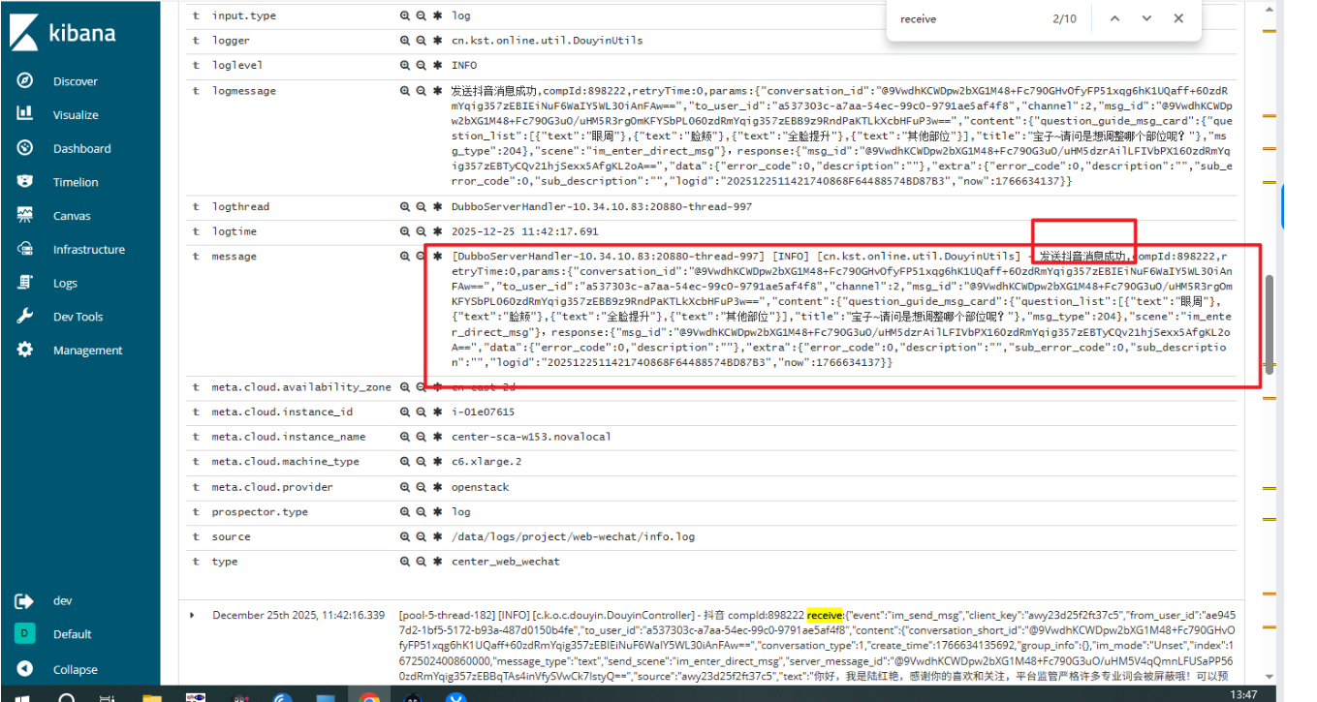 | ELK日志排查我们消息有发送成功，是第三方没有展示消息

1月份
反馈时间 | 反馈群 | 反馈人 | 问题描述 | 公司ID | 解决方案 | 是否为bug | Bug单号 | Bug状态 | 回复时间 | 计划上线时间 | 问题上线时间 | 测试跟进人 | 问题测试人 | 备注
2026-01-01 | 线上问题快速对接群 | 黄文茹 | 机器人转人工如果转接失败应该重新让机器人继续回复。如果转接成功，客服人工上限为0，机器人虽然设置流程结束对话，但是有答疑应该是要答疑的，但是线上这两个对话 机器人都没回复了 | 191514 | 热更临时解决 | 是 | bugid：86613 | 已解决 | 2026-01-01 | 2026-01-01 | 2026-01-01 | 叶桂蓉 | - | 功能是很久没有动过，已经给客户热更解决 但是对应bug目前开发还在排查原因，目前还未找出具体产生的原因
2026-01-01 | 线上问题快速对接群 | 黄文茹 | 513691郑州甲乳zong12 201f5a796ae24a068f21f33dc9bf2a4b 818059174277808174 @谢衍机器人不回复 | 513691 | 服务问题 | 否 | - | - | 2026-01-01 | - | - | 徐志明/何健 | kicp | 这三个都是调用流程话术超时了，问题都是早上service-process有一台redis有异常，后面重启恢复了
2026-01-01 | 线上问题快速对接群 | 黄川峰 | 282267 长沙方泰医院有限公司 zong2(☆小医疗集群2☆) 徐哥辛苦看下，修改密码的时候报错@徐志明 | 282267 | 数据问题 | 否 | - | - | 2026-01-01 | - | - | 徐志明 | - | 已经让客户删除对应脏数据，重新创建一个账号
2026-01-01 | 线上问题快速对接群 | 李坤锋 | 87856101073_ca260e81-1e03-590b-8e4e-2ae5a255ad27 818062185285484549 878561 zong16 @谢衍@黄景霖 麻烦看下，机器人不回复 | 878561 | 服务问题 | 否 | - | - | 2026-01-01 | - | - | 徐志明/何健 | kicp | 这三个都是调用流程话术超时了，问题都是早上service-process有一台redis有异常，后面重启恢复了
2026-01-01 | 线上问题快速对接群 | 黄文茹 | 812562南京长江，zong13_vips8 81256201019_922e0dbe-a52d-5870-9d00-3292569272a6 818053986524758032 中间这段也是机器人不回复@黄景霖@谢衍 | 812562 | 服务问题 | 否 | - | - | 2026-01-01 | - | - | 徐志明/何健 | kicp | 这三个都是调用流程话术超时了，问题都是早上service-process有一台redis有异常，后面重启恢复了
2026-01-01 | 线上问题快速对接群 | 黄川峰 | 之前名片标签的顺序是这样的，可以查到是否有人改动过吗，今天突然变成这样了 @徐志明 操作日志看不到今天有修改的记录 | - | 配置问题 | 否 | - | - | 2026-01-01 | - | - | 叶桂蓉 | - | 标签管理拖动排序目前是没有记录操作日志的
2026-01-02 | 线上问题快速对接群 | 黄川峰 | 527293 阳江华康口腔医院有限公司 zong15(☆医疗散户集群☆) @叶桂蓉@徐志明辛苦看下，现在不是可以解除授权结束所有对话吗，抖音来客这个还不行吗 | 527293 | 不支持 | 否 | - | - | 2026-01-02 | - | - | 沙淑琼 | 沙淑琼 | 抖音来客不支持@黄川峰
2026-01-04 | 线上问题快速对接群 | 丁小玉 | 23217301001_35b898b6-c32d-5f04-93f8-4aeee38317aa ID232173纽斯凯+川奥快商通反馈 @叶桂蓉为什么这个联系方式没有传到快商通呢 | 232173 | 外部原因 | 否 | - | - | 2026-01-04 | - | - | 沙淑琼 | 沙淑琼 | 第三方没推手机号给在线，已收集信息反馈第三方
2026-01-05 | 线上问题快速对接群 | 黄川峰 | @徐志明 380286 武汉爱尔眼科医院有限公司 zong21(☆传统集群-爱尔眼科☆)辛苦看下数据统计进去会报错，上帝账号进去也一样 | 380286 | 数据问题 | 是 | bugid：86621 | 已解决 | 2026-01-05 | - | 2026-01-05 | 施凯玲/陈佳伟 | 施凯玲 | 数据问题，已帮客户删除脏数据
2026-01-05 | 线上问题快速对接群 | 刘福彪 | [图片] 总后台这个修改规则权重的这个显示是不是有问题？ |  | 设计如此 | 否 | - | - | 2026-01-05 | - | - | 叶桂蓉 | 叶桂蓉
2026-01-05 | 线上问题快速对接群 | 刘福彪 | 682361 昆明普瑞眼科医院有限责任公司 zong10(☆医疗集团集群☆) 看下服务器是否有异常，客户名片保存不上，说是全部人都保存不上 | 682361 | 回滚代码 | 是 | bugid：87183 | 已解决 | 2026-01-05 | 2026-01-15 | 2026-01-15 | 叶桂蓉 | 叶桂蓉
2026-01-09 | 线上问题快速对接群 | 罗宇杰 | 632360 森诺无边界（北京）智能科技有限公司 zong70(☆集团管理-集群☆) 登录名：admin @徐志明客户主账号对话窗口设置没有广告栏设置，上帝账号用快商员工是有的，但是没有左侧广告栏，增值有重新操作开关也不行，辛苦看下 | 632360 | 设计如此 | 否 | - | - | 2026-01-09 | - | - | 叶桂蓉 | 叶桂蓉 | 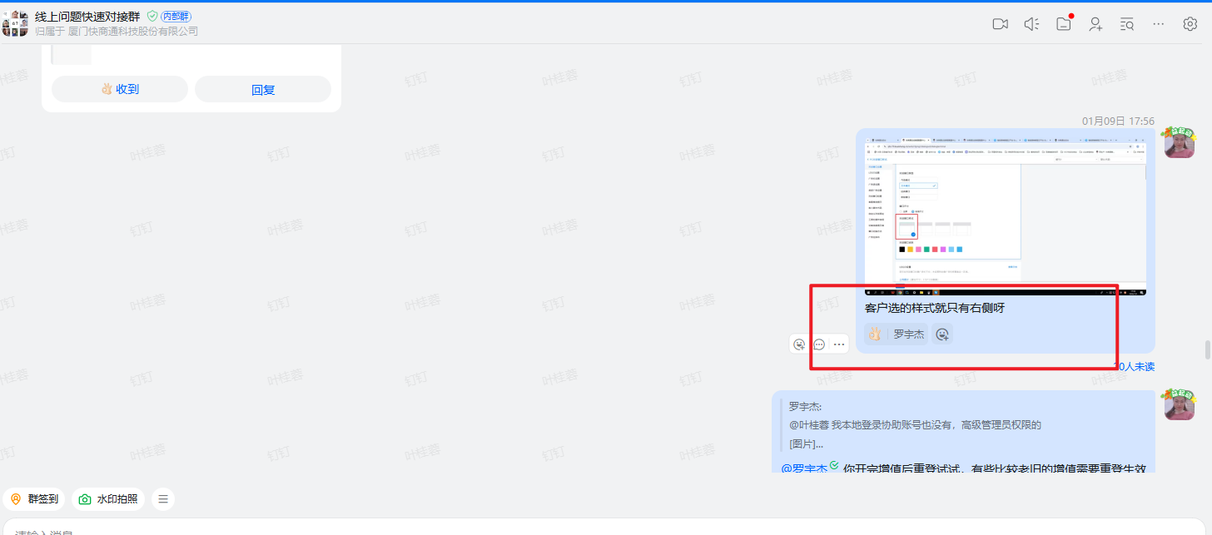
2026-01-11 | 线上问题快速对接群 | 刘福彪 | 徐哥看下这个美团的 请求开店宝接口，retryTime:0，耗时：0.02s，请求地址requestUrl：http://10.34.111.8:8080/assistant/meituan/api?method=sendMessage，请求方法method：sendMessage，请求参数jsonContent：{"winId":"617ada11870a45108d789515c84c593c","messageId":"17680972084040","userId":"m1514812934","shopId":"s1942338060","type":"0","message":"您电话提供下呢，这边将门店信息发送到您的手机里呢","distributeAfterVisitorSpeak":false,"sendGuide":false,"wakeup":false,"customerMessage":false,"visitorMessage":true}，返回结果：postWithJson:{"code":1100,"bean":"未知异常"} |  | 环境问题 | 否 | - | - | 2026-01-11 | - | - | 徐志明 | 沙淑琼 | 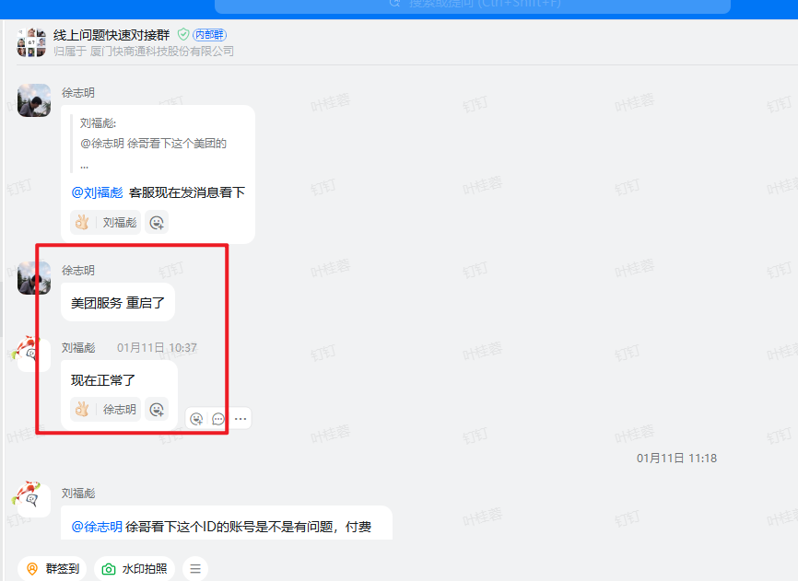
2026-01-11 | 线上问题快速对接群 | 刘福彪 | 徐哥看下这个ID的账号是不是有问题，付费版的，还登陆了很多客服为什么他这边的客服系统功能是未购买的 358713 武汉智颂科技有限公司 zong6(★医疗集群★) |  | 数据问题 | 否 | - | - | 2026-01-11 | - | - | 徐志明 | - | 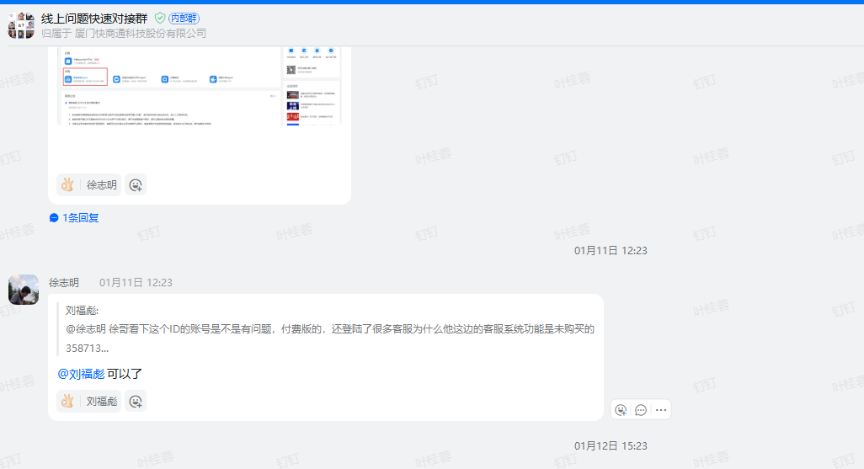
2026-01-12 | 线上问题快速对接群 | 俞文娇 | 685540四川省德阳市 帮忙看下这家，机器人没到期，为什么线上选不到机器人了。加急看一下 |  | 数据问题 | 否 | - | - | 2026-01-12 | - | - | 黄景霖 | -
2026-01-13 | 线上问题快速对接群 | 罗宇杰 | 这家就3个坐席数，后台看有6个账号登录，客户那边也有操作账号下线，还是提示超过坐席数，辛苦看下 |  | 配置问题 | 否 | - | - | 2026-01-13 | - | - | 徐志明 | -
2026-01-15 | 线上问题快速对接群 | 黄川峰 | 896527 广州民信医院有限公司 zong15_vipm14(☆无高防客户☆) http://pm.kuaishang.cn/zentao/bug-view-86615.html 这个辛苦看下，又出现在线时间显示0的问题了@徐志明 | 896527 | 环境问题 | 是 | 86615 | 已解决 | 2026-01-15 | - | - | 黄景霖 | - | 14号凌晨的定时任务没有触发，15号反馈后黄兄马上触发了定时任务
2026-01-15 | 线上问题快速对接群 | 刘福彪 | 369618 邢台广慈医院 zong10(☆医疗集团集群☆) 徐哥这家的，历史记录旧版的看不到轨迹和访客信息， 安装最新的9.22的话，保存网络异常，优化dns 修改配置文件都不行，只能这个9.21.32位的才可以登陆，你那边方便远程看下吗 | 369618 | 环境问题 | 否 | - | - | 2026-01-15 | - | - | 徐志明 | - | 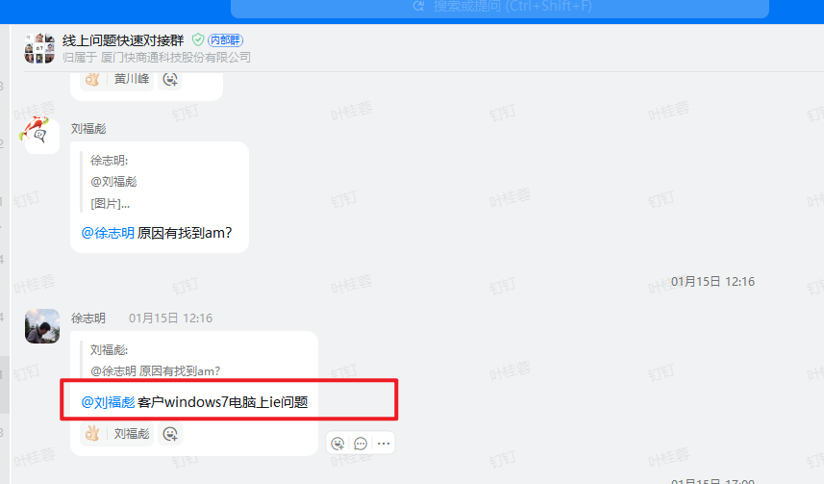
2026-01-15 | 线上问题快速对接群 | 刘福彪 | 690632 成都青羊草堂医院有限公司 zong60(☆传统集群☆) 720900 石家庄长江心理精神医院 zong15(☆医疗散户集群☆) 2家出现，名片标签无法备注上的情况 | 690632 | 兼容问题 | 是 | 87190 | 已解决 | 2026-01-15 | 2026-01-15 | 2026-01-15 | 叶桂蓉 | 叶桂蓉 | 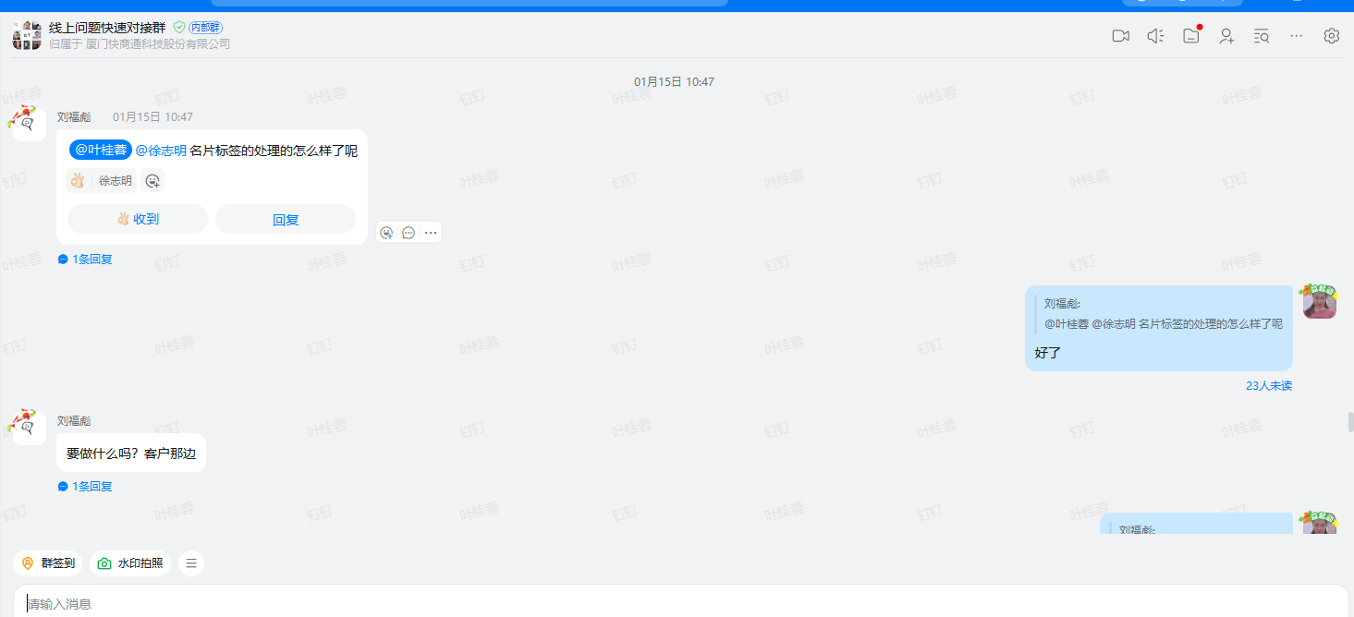 | 兼容热更上线
2026-01-15 | 线上问题快速对接群 | 刘福彪 | 2bfdc914a179449e82a5354a6003d261 358713 武汉智颂科技有限公司 zong6(★医疗集群★)@徐志明可以找一下空号检测的第三方吗，我们的这边检测好像是有问题的 | 358713 | 更新观察 | 是 | 86691 | 已解决 | 2026-01-15 | 2026-01-15 | 2026-01-15 | 施凯玲 | 施凯玲
2026-01-15 | 线上问题快速对接群 | 刘福彪 | 379474 内部测试，不用联系 zong6(☆新免费客户_单台☆)客户有增值为什么会提示没有增值服务？ | 379474 | 数据问题 | 否 | - | - | 2026-01-15 | - | - | 徐志明 | -
2026-01-16 | 线上问题快速对接群 | 刘福彪 | 帮看下，这个访客没有留联系方式为什么会是电话111 获联api推送了 878561 昆明昆大皮肤病腋臭医院有限公司 zong16(☆医疗散户集群☆) 87856101016_8f216baa-d9dc-5931-b1d3-822ba541e037 | 878561 | 设计如此 | 否 | - | - | 2026-01-16 | - | - | 叶桂蓉 | 叶桂蓉 | 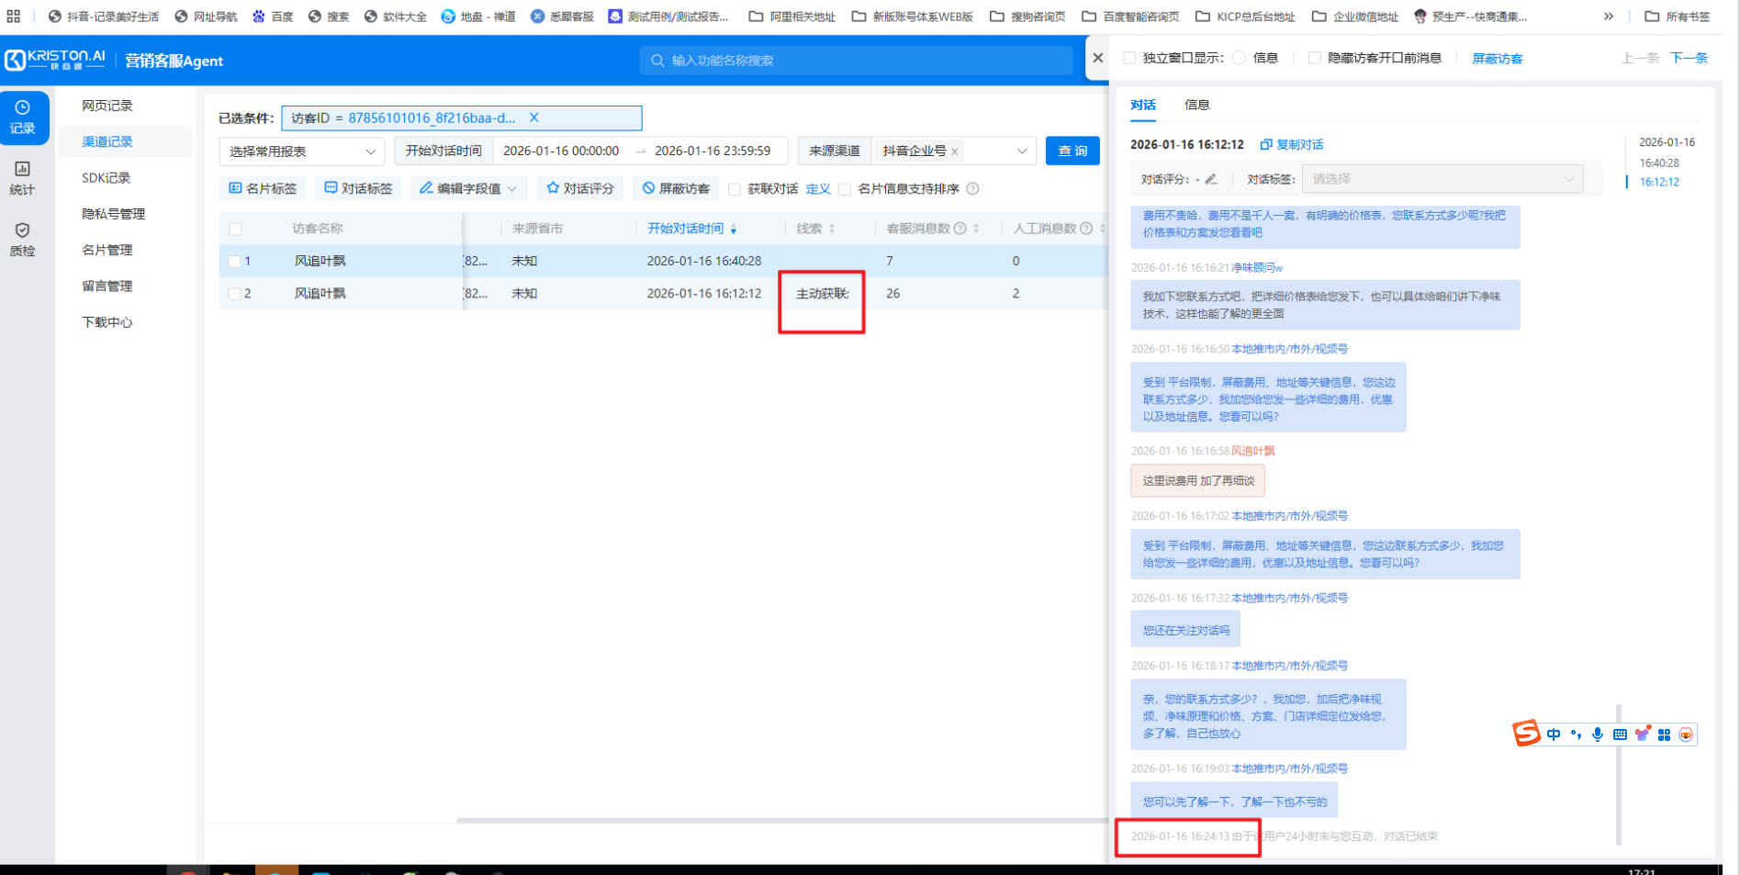 | 电话111是客户反馈给快商通的，这个对话触发获联后推送是因为触发了主动获联
2026-01-19 | 线上问题快速对接群 | 刘福彪 | 这个获联分配的，点击公众号上不能访问地址是不是要找微信那边解封呀 |  | 环境问题 | 否 | - | - | 2026-01-19 | - | - | 徐志明 | -
2026-01-19 | 线上问题快速对接群 | 易泽文 | 123815 北京天平（长沙）律师事务所 zong6(★医疗集群★)@徐志明这家网页版本的登录不上，一直显示在加载中，换了其他浏览器也不行，帮看下 | 123815 | 环境问题 | 否 | - | - | 2026-01-19 | - | - | 徐志明 | - | 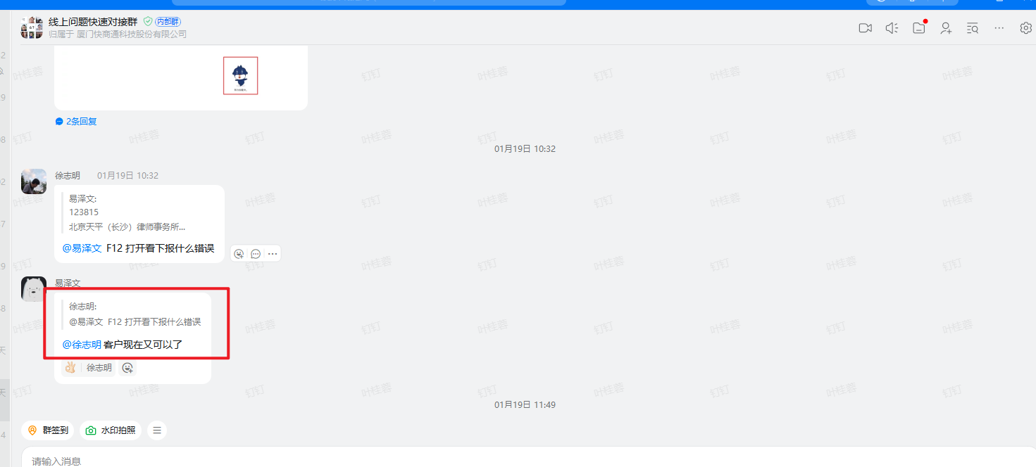
2026-01-19 | 线上问题快速对接群 | 林琼英 | 663848 空号检测异常电话都打的通的，这个客户上周开始反馈一直没有得到解决 | 663848 | 需求变更 | 否 | - | - | 2026-01-19 | - | - | 徐志明 | -
2026-01-19 | 线上问题快速对接群 | 俞文娇 | 113873惠州爱尔 帮忙看下，这家客户有授权抖音来客，但是机器人中看不到授权的账号 | 113873 | 配置问题 | 否 | - | - | 2026-01-19 | - | - | 王雨露 | 王雨露
2026-01-19 | 线上问题快速对接群 | 刘福彪 | 这个获联分配的，点击公众号上不能访问地址是不是要找微信那边解封呀 | - | 外部原因 | 否 | - | - | 2026-01-19 | - | - | 徐志明 | -
2026-01-21 | 线上问题快速对接群 | 刘福彪 | 773160 上海美莱医疗美容门诊部有限公司 zong10(☆医疗集团集群☆)看下是哪里参数不对呢 | 773160 | 配置问题 | 否 | - | - | 2026-01-21 | - | - | 徐志明 | - | 客户配置问题，已协助客户配置好了
2026-01-23 | 线上问题快速对接群 | 黄川峰 | 26205101002_11dfd208-3ce9-569e-901f-0fbe373c3cc4 26205101002_b5019bf4-228f-5fc8-9782-6d3f04595a4c 26205101002_baea1731-c041-548a-aca9-c4fd5b16d1dc@徐志明辛苦看下这个 | - | 第三方 | 否 | - | - | 2026-01-23 | - | - | 桂蓉/佳伟 | 叶桂蓉 | 已知问题。 第三方问题，具体找春燕
2026-01-23 | 线上问题快速对接群 | 黄川峰 | 679763 679763_95a3044437b1c09564ae801b0101ef2d o_ZoLwZbc1QHLZuYdt-epF_IV0hw o_ZoLwWf_9XyyrmsOBcTtpweiJRY 辛苦看下这个，同一个访客，会在两个客服的对话中显示（小红书和公众号的访客）看分配是分配给一个客服的，@徐志明@叶桂蓉 | 679763 | 升级包 | 否 | - | - | 2026-01-23 | - | - | 桂蓉 | - | 1、头像问题更新最新包，旧版问题 2、客服回复消息不一样，是有客服自己去回复消息，非问题
2026-01-24 | 线上问题快速对接群 | 陈培伟 | ID731726合肥碧莲盛植发对接群（kicp植发） 渠道记录的对话中访客有提供了虚拟号线索， 算法好多没有识别到 这条对话的访客：73172601008_745628e3-5c18-5a08-b1a1-8b170f07be99 | 731726 | 要做兼容 | 是 | 算法 | 算法 | 2026-01-24 | - | - | 志鹏 | 志鹏 | 刚看了是抖音推过来的文本格式变了 跟之前不一样 算法需要兼容下@李威
2026-01-24 | 线上问题快速对接群 | 黄川峰 | 306108 辛苦看下这个，12点21分之后的记录不显示30610802125_f1bd7684bcd16fa914bf57243c7d5962@徐志明 | 306108 | 已处理 | 是 | 87406 | 激活 | 2026-01-24 | 2026-01-24 | 2026-01-24 | 徐志明 | - | 服务器有问题，后续立马处理好了
2026-01-24 | 线上问题快速对接群 | 刘福彪 | @徐志明@吕伟达这家的看下连续2天反馈授权掉了， 527395 贵州云星动科技有限公司 zong7(☆新大医疗集群☆) | 527395 | 客户操作问题 | 否 | - | - | 2026-01-24 | - | - | 吕伟达 | 沙淑琼 | 客户又重复授权，两个号授权了三次 目前排查是客户操作问题
2026-01-25 | 线上问题快速对接群 | 黄川峰 | 431169 合肥爱尔眼科医院有限公司 zong21(☆传统集群-爱尔眼科☆)辛苦看下这个，保存名片显示格式错误@徐志明 43116901009_08d261a6-6aac-5673-9cb2-24b42c1f011c | 431169 | 旧版问题 | 是 | - | - | 2026-01-25 | - | - | 徐志明/沙淑琼 | 沙淑琼 | 旧版本的问题，之前的需求没有包含192的手机号 后续新包已经处理了，已让客户安装新包
2026-01-25 | 线上问题快速对接群 | 易泽文 | 232167 d9653596-5797-548a-a05b-4575f5eba0fe 对话ID486866861@徐志明这个访客查不到分配记录，帮忙看下 | 232167 | 日志看错 | 否 | - | - | 2026-01-25 | - | - | 徐志明 | - | 客服日志查错了；对应日志徐哥已发出
2026-01-26 | 线上问题快速对接群 | 易泽文 | 227435 重庆天极云服科技有限公司 zong61(★传统集群★) @徐志明帮看下美团添加授权授权不了，重新获取二维码也不行 | 227435 | 性能 | 已知问题 | - | - | 2026-01-26 | - | - | 徐志明 | 沙淑琼 | 客服的账号数量上限了
2026-01-27 | 线上问题快速对接群 | 吴木盛 | 20936201059_f1bd7684bcd16fa914bf5724fefbd08d 209362 山东东方男科医院有限公司 @徐志明帮看下对话已经结束了，但是渠道记录没有显示，我登录上帝账号用无痕浏览器也看不到 | 209362 | 设计如此 | - | - | - | 2026-01-27 | - | - | 徐志明 | - | 对话再等待应答中
2026-01-29 | 线上问题快速对接群 | 刘福彪 | @徐志明徐哥看下这个客户没有保养类这个名片标签，为什么会加的时候有保养类 | - | 数据问题 | 是 | 87625 | 已解决 | 2026-01-29 | - | - | 徐志明 | 叶桂蓉 | 开发已处理；新数据就正常了
2026-01-29 | 线上问题快速对接群 | 黄川峰 | @徐志明635661 辛苦看下这家，历史记录一直报错，但是上帝账号看是正常的，要下载新版本安装包打不开，看下方便远程一下吗 | 635661 | 安装新包解决 | 是 | 87621 | 已解决 | 2026-01-29 | - | - | 徐志明/沙淑琼/叶桂蓉 | 沙淑琼 | 已让客户安装新包解决
2026-01-30 | 线上问题快速对接群 | 刘福彪 | 徐哥，这个旧版的，访客信息看不了，w10系统的，只能让客户使用网页版的看才可以了是吗，不会在做优化了吗客户9.21的版本也是这样的 | - | 需求 | 否 | - | - | 2026-01-30 | - | - | 沙淑琼 | - | 旧版历史产品不维护了，还是建议客户用新版历史查看。 客户如果还是想用旧版，安装新包看看 新版历史是可以看访客信息和轨迹的 @刘福彪客户他们数据都是按老版本格式导出的话，看新版历史哪些不满足老客户的，可以需求提给产品

2026-01-01 | 技术问题反馈群 | 黄文茹 | 773160上海美莱 美团开店宝： 美莱医疗美容(旗舰总院) 访客ID： 77316001001_m258921920 [图片] 已经关闭托管，后面没再提示重新托管给机器人，怎么后面机器人还会继续回复呢 | 773160 | 无法解决 | 是 | http://pm.kuaishang.cn/zentao/bug-view-68304.html |  | 2026-01-01 |  |  | 沙淑琼 | 沙淑琼 | 这个是因为自动开始机器人和手动关闭机器人是同一秒，所以关闭才失败，之前有反馈过，排查是不好解决的，建议不要同一秒触发
2026-01-05 | 技术问题反馈群 | 于鑫 | 896527 广州民信医院有限公司 zong15_vipm14(☆无高防 [图片] [图片] @徐志明徐哥，麻烦看一下，顾客有在线，但统计没有显示在线时间 | 896527 | 黄兄手动触发定时任务 | 是 | 86615 | 已解决 | 2026-01-05 |  |  | 施凯玲 | 施凯玲 | 4号凌晨的定时任务没有触发
2026-01-05 | 技术问题反馈群 | 于鑫 | 275671 北京联合丽格医疗美容门诊部有限公司 zong15( [图片] [图片] [图片] [图片] 顾客设置钉钉提示，一致显示获联提醒失败，麻烦看一下@吕春燕麻烦看一下 | 275671 |  | 否 | - | - | 2026-01-05 | - | - | 吕春燕 | 吕春燕 | 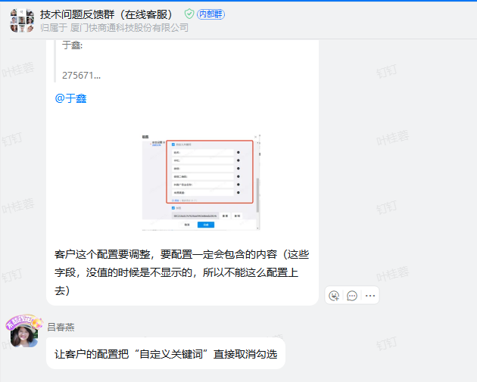
2026-01-07 | 技术问题反馈群 | 黄文茹 | [图片] 客服已经回复消息了，为什么还是会托管给机器人呢 878615重庆渝都zong9 87861501040_f1bd7684bcd16fa914bf57244bc6e6fb | 878615 | 添加日志排查 |  | - | - | 2026-01-07 | - | - | 叶桂蓉 | 叶桂蓉 | 1月7日开发添加了日志排查，热更了这个客户的服务器，但是客户又修改了配置，没有走原有配置了
2026-01-08 | 技术问题反馈群 | 黄文茹 | [图片] 637211，zong21@徐志明@叶桂蓉帮忙看下这个对话，托管给机器人后2s又给取消托管了，导致无机器人回复，隔了20几分钟客服才发现并介入这个对话 63721101001_70696322222 [图片] 这个对话进线的时候，还没有任何客服登录账号，应该不是客服手动关闭托管的，那就只能是那句抖音来客消息打断机器人的了，但是是先有抖音来客消息，之后才托管，怎么2s后又自动关闭托管了 | 637211 | 配置解决 | 否 | - | - | 2026-01-08 | - | - | 叶桂蓉 | 叶桂蓉 | 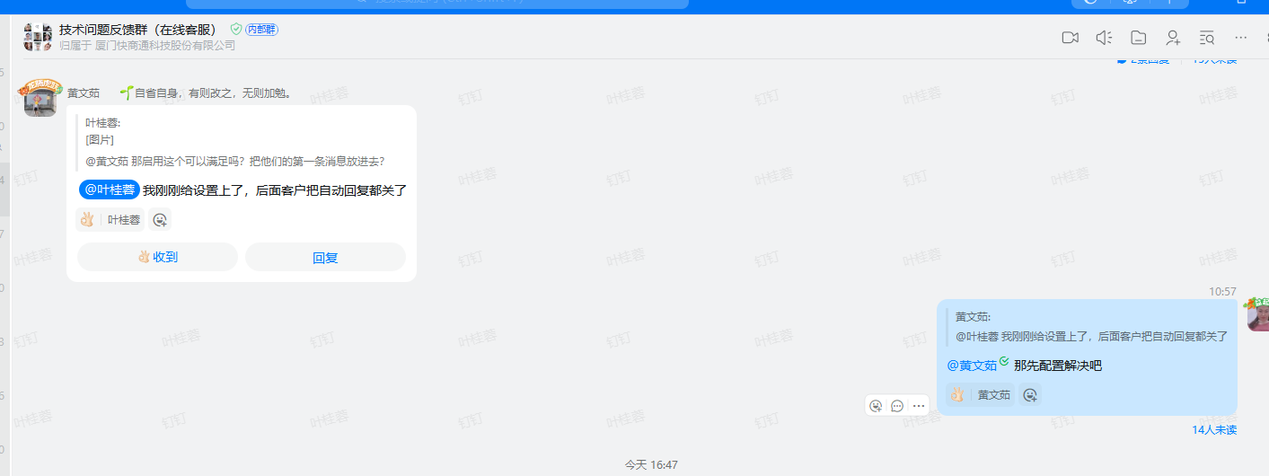
2026-01-08 | 技术问题反馈群 | 丁小玉 | [图片] [图片] [图片] ID955027成都爱尔眼科医院 d14d58d42c954eb78298bc7e5853d473 @叶桂蓉情况下 为什么我们机器人没有接待呢 | 955027 | 外部原因 | 是 | - | - | 2026-01-08 | - | - | 叶桂蓉 | 叶桂蓉 | 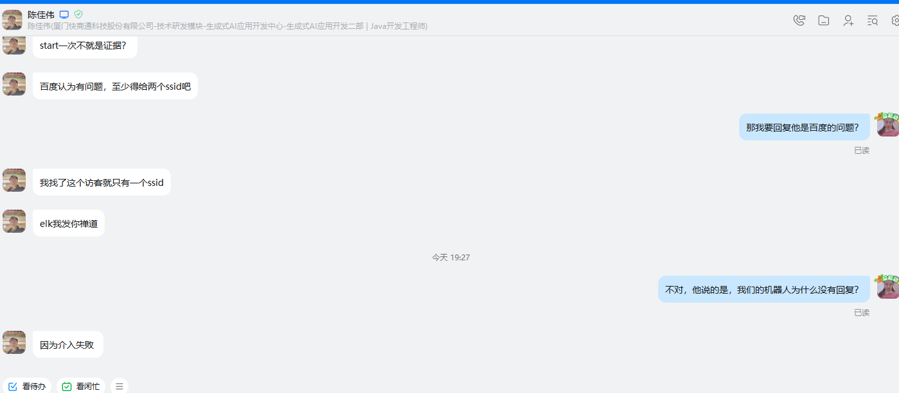
2026-01-15 | 技术问题反馈群 | 黄文茹 | 我想问一下，渠道账号没设置结束语时间的情况下，为什么有些对话在机器人名下，有些对话在最近联系的访客 这边。 | 637211 | 设计如此 | 否 | - | - | 2026-01-15 | - | - | - | -
2026-01-27 | 技术问题反馈群 | 杜珅 | @薛骞@吕春燕昨天663848客户有反馈号码检测异常，与号码检测第三方沟通是因为访客是广电号码，如果要检测需要另外收费，请问这个要怎么处理呢？ | 663848 | 外部原因 | 否 | - | - | 2026-01-27 | - | - | - | - | 这个我跟采购说了 她下午到公司 和对方确认一下费用是怎么样的
2026-01-29 | 技术问题反馈群 | 俞文娇 | 31349701014_2b636088-ea88-54bb-b6a2-8996acd9d9a6 313497南京东南 @叶桂蓉帮看下，这个预约项目里的保养类是什么？ | 313497 | 数据问题 | 是 | 87625 | 已解决 | 2026-01-29 | 2026-01-29 | 2026-01-29 | 叶桂蓉 | 叶桂蓉 | 已将初始化的默认标签删除，重新生成

反馈时间 | 反馈群 | 反馈人 | 问题描述 | 公司ID | 解决方案 | 是否为bug | Bug单号 | Bug状态 | 回复时间 | 计划上线时间 | 问题上线时间 | 跟进人 | 问题测试人 | 备注 | 模块
1.3 | 三方渠道对接群 | 罗宇杰 | 这个美团对话在快商通找不到，elk看是有消息记录的，辛苦看下 | 160031 | 设计如此 | 否 | 无 | 无 | 当天 | 无 | 无 | 徐哥 | 沙淑琼 | 这个访客现在在等待应答中 | 美团
1.3 | 三方渠道对接群 | 罗宇杰 | 小红书对话的sop唤醒规则，没有满足终止条件，按照时间应该要触发任务了，但是后台没有数据 | 275671 | 设计如此 | 否 | 无 | 无 | 当天 | 无 | 无 | 徐哥/佳伟 | 沙淑琼 | 笔记消息也算 | sop
1.4 | 三方渠道对接群 | 罗宇杰 | 这个号码消息没推送到快商通，elk也没记录，辛苦看下 | 298659 | 外部原因 | 否 | 无 | 无 | 当天 | 无 | 无 | 沙淑琼 | 沙淑琼 | 第三方抖音风控 | 抖音
1.7 | 三方渠道对接群 | 吴木盛 | 这家有对接抖音来客，但是访客无法进入，这边测试也无法进入帮看下哈 | 527293 | 设计如此 | 否 | 无 | 无 | 当天 | 无 | 无 | 沙淑琼/宝坤 | 沙淑琼 | 客服业务逻辑不熟，已对齐客服如何排查 | 抖音来客
1.9 | 三方渠道对接群 | 杜珅/川峰 | 问快手无可用额度，一般是啥原因呢？ | - | 外部原因 | 否 | 无 | 无 | 当天 | 无 | 无 | 沙淑琼/春燕 | 沙淑琼 | 快手超消息额度限制了，第三方确实了是被他们拦截了 | 快手
1.13 | 三方渠道对接群 | 展鹏 | 客户反馈这类情况不是客户给了联系方式，是客服自己在小红书后台备注的，针对客服备注的联系方式和访客主动提供的联系方式是否可以进行区分呢 | 160031 | 设计如此 | 否 | 无 | 无 | 当天 | 无 | 无 | 沙淑琼 | 沙淑琼 | 客服问需求开发问题，目前第三方没提供接口，提需求也做不了 | 小红书
1.20 | 三方渠道对接群 | 易泽文 | 帮看下来客登录一直报错@徐志明 | 811312 | 外部原因 | 否 | 无 | 无 | 当天 | 无 | 无 | 沙淑琼/徐哥 | 沙淑琼 | 抖音来客第三方最近有变动，取消授权重新授权可以临时解决 | 抖音来客
1.21 | 三方渠道对接群 | 吴木盛 | 帮看下微信小店访客无法进入，重新授权过了 | 530301 | 设计如此 | 否 | 无 | 无 | 当天 | 无 | 无 | 沙淑琼 | 沙淑琼 | 客户自己不会配置，已同步如何配置 | 微信小店
1.23 | 三方渠道对接群 | 吴木盛 | 微信小店的号码我们能看到不 | 751528 | 外部原因 | 否 | 无 | 无 | 当天 | 无 | 无 | 沙淑琼 | 沙淑琼 | 第三方接口没提供，所以就是会加密 | 微信小店
1.24 | 三方渠道对接群 | 陈培伟 | 来客私信进不来，以及系统消息问题 | 552331、266521 | 外部原因 | 否 | 无 | 无 | 当天 | 无 | 无 | 徐哥/伟达 | 沙淑琼 | 第三方问题，让反馈飞书 | 抖音私信
1.24、26 | 三方渠道对接群 | 陈培伟/杜珅 | 南宁华美医疗美容医院快商通机器人对接群 客户有抖音来客和抖音企业号。勾选了 来客[私信]对话 ，会有冲突，出现相同的对话 | 145787 | 设计如此 | 否 | 无 | 无 | 24、26日 | 无 | 无 | 徐哥/沙淑琼/春燕 | 沙淑琼 | 设计如此 | 抖音私信
1.3 | 三方渠道对接群 | 泽文/培伟/福彪 | 帮看下，多家客户在反馈这个问题，看下是小红书那边的问题还是我们这边的呢 | 357901、154490 | 外部原因 | 否 | 无 | 无 | 当天 | 无 | 无 | 沙淑琼 | 沙淑琼 | 小红书服务器有问题，10分钟后恢复 | 小红书

